Sheet1
Lp. | E minusowe | BV/TV (P) | E (P) | BV/TV | E |  | W programie | W rzeczywistosci
1 | 609 | 100 | 3 | 0.15151515152 | 0.17156862745 | E [Mpa] | 612 | 35
2 | 608 | 152 | 4 | 0.2303030303 | 0.22875816993 | BV/TV | 792 | 1.2
3 | 609 | 162 | 3 | 0.24545454545 | 0.17156862745
4 | 584 | 230 | 28 | 0.34848484848 | 1.6013071895
5 | 594 | 171 | 18 | 0.25909090909 | 1.0294117647
6 | 596 | 248 | 16 | 0.37575757576 | 0.91503267974
W programie (piksele)
Wierne odzworowanie
Własne wyniki
0.6095 | 0.1199144
0.60175 | 0.135094
0.57725 | 0.1070868
0.52475 | 0.1159383
0.53875 | 0.144385
0.5385 | 0.1057523
0.67975 | 0.070031
0.6075 | 0.10425
0.63625 | 0.0749672
0.57 | 0.14164
0.54775 | 0.1517775
0.539 | 0.154156
0.5105 | 0.1467375
0.52225 | 0.14406
0.61075 | 0.119595
0.592 | 0.082853
 | 0.0620023
0.58 | 0.104699
0.56125 | 0.120527
0.62675 | 0.1284833
0.56875 | 0.1554625
0.5225 | 0.13077
0.54325 | 0.1497275
0.64775 | 0.0658136
0.63775 | 0.080492
0.631 | 0.093966
0.5485 | 0.1385033
0.5815 | 0.1272167
0.5905 | 0.15729
0.53 | 0.1336167
0.5625 | 0.134655
0.599 | 0.128352
0.69975 | 0.110773
0.6135 | 0.0769756
0.61475 | 0.0943426
7 | 606 | 236 | 6 | 0.35757575758 | 0.3431372549
8 | 604 | 234 | 8 | 0.35454545455 | 0.45751633987
9 | 602 | 273 | 10 | 0.41363636364 | 0.57189542484
10 | 597 | 294 | 15 | 0.44545454545 | 0.85784313725
11 | 602 | 303 | 10 | 0.45909090909 | 0.57189542484
12 | 585 | 314 | 27 | 0.47575757576 | 1.5441176471
13 | 594 | 316 | 18 | 0.47878787879 | 1.0294117647
14 | 584 | 310 | 28 | 0.4696969697 | 1.6013071895
15 | 602 | 334 | 10 | 0.50606060606 | 0.57189542484
16 | 592 | 351 | 20 | 0.53181818182 | 1.1437908497
17 | 597 | 375 | 15 | 0.56818181818 | 0.85784313725
18 | 588 | 399 | 24 | 0.60454545455 | 1.3725490196
19 | 570 | 400 | 42 | 0.60606060606 | 2.4019607843
20 | 591 | 411 | 21 | 0.62272727273 | 1.2009803922
21 | 598 | 432 | 14 | 0.65454545455 | 0.80065359477
22 | 592 | 442 | 20 | 0.6696969697 | 1.1437908497
23 | 582 | 448 | 30 | 0.67878787879 | 1.7156862745
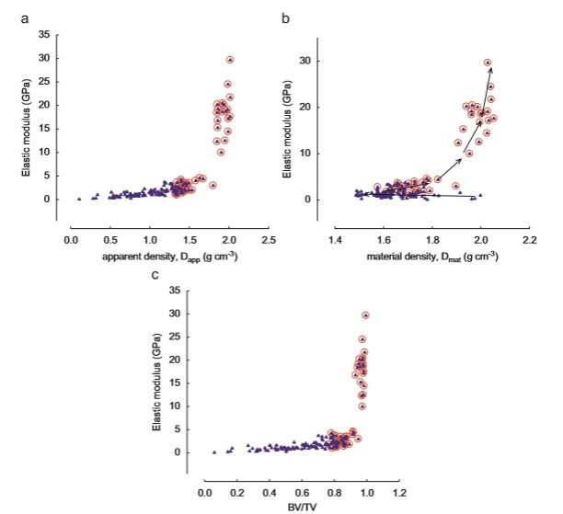
24 | 600 | 460 | 12 | 0.69696969697 | 0.6862745098
25 | 585 | 472 | 27 | 0.71515151515 | 1.5441176471
26 | 572 | 483 | 40 | 0.73181818182 | 2.2875816993
27 | 582 | 504 | 30 | 0.76363636364 | 1.7156862745
28 | 597 | 514 | 15 | 0.77878787879 | 0.85784313725
29 | 582 | 520 | 30 | 0.78787878788 | 1.7156862745
30 | 566 | 507 | 46 | 0.76818181818 | 2.6307189542
31 | 550 | 508 | 62 | 0.7696969697 | 3.545751634
32 | 544 | 495 | 68 | 0.75 | 3.8888888889
33 | 594 | 544 | 18 | 0.82424242424 | 1.0294117647
34 | 578 | 530 | 34 | 0.80303030303 | 1.9444444444
35 | 573 | 566 | 39 | 0.85757575758 | 2.2303921569
36 | 554 | 543 | 58 | 0.82272727273 | 3.3169934641
37 | 538 | 544 | 74 | 0.82424242424 | 4.2320261438
38 | 548 | 561 | 64 | 0.85 | 3.660130719
39 | 550 | 582 | 62 | 0.88181818182 | 3.545751634
40 | 580 | 596 | 32 | 0.90303030303 | 1.8300653595
41 | 558 | 646 | 54 | 0.97878787879 | 3.0882352941
42 | 546 | 603 | 66 | 0.91363636364 | 3.7745098039
43 | 531 | 627 | 81 | 0.95 | 4.6323529412
44 | 434 | 657 | 178 | 0.99545454545 | 10.179738562
45 | 393 | 654 | 219 | 0.99090909091 | 12.524509804
46 | 388 | 666 | 224 | 1.0090909091 | 12.810457516
47 | 360 | 666 | 252 | 1.0090909091 | 14.411764706
48 | 344 | 656 | 268 | 0.99393939394 | 15.326797386
49 | 316 | 633 | 296 | 0.95909090909 | 16.928104575
50 | 308 | 664 | 304 | 1.0060606061 | 17.385620915
51 | 284 | 636 | 328 | 0.96363636364 | 18.758169935
52 | 278 | 664 | 334 | 1.0060606061 | 19.10130719
53 | 273 | 644 | 339 | 0.97575757576 | 19.387254902
54 | 258 | 662 | 354 | 1.003030303 | 20.245098039
55 | 250 | 645 | 362 | 0.97727272727 | 20.702614379
56 | 231 | 668 | 381 | 1.0121212121 | 21.789215686
57 | 178 | 662 | 434 | 1.003030303 | 24.820261438
58 | 90 | 672 | 522 | 1.0181818182 | 29.852941176

